Charte
Logo et couleurs de la marque (relevées sur le logo et le site, non fournies par Unifood)
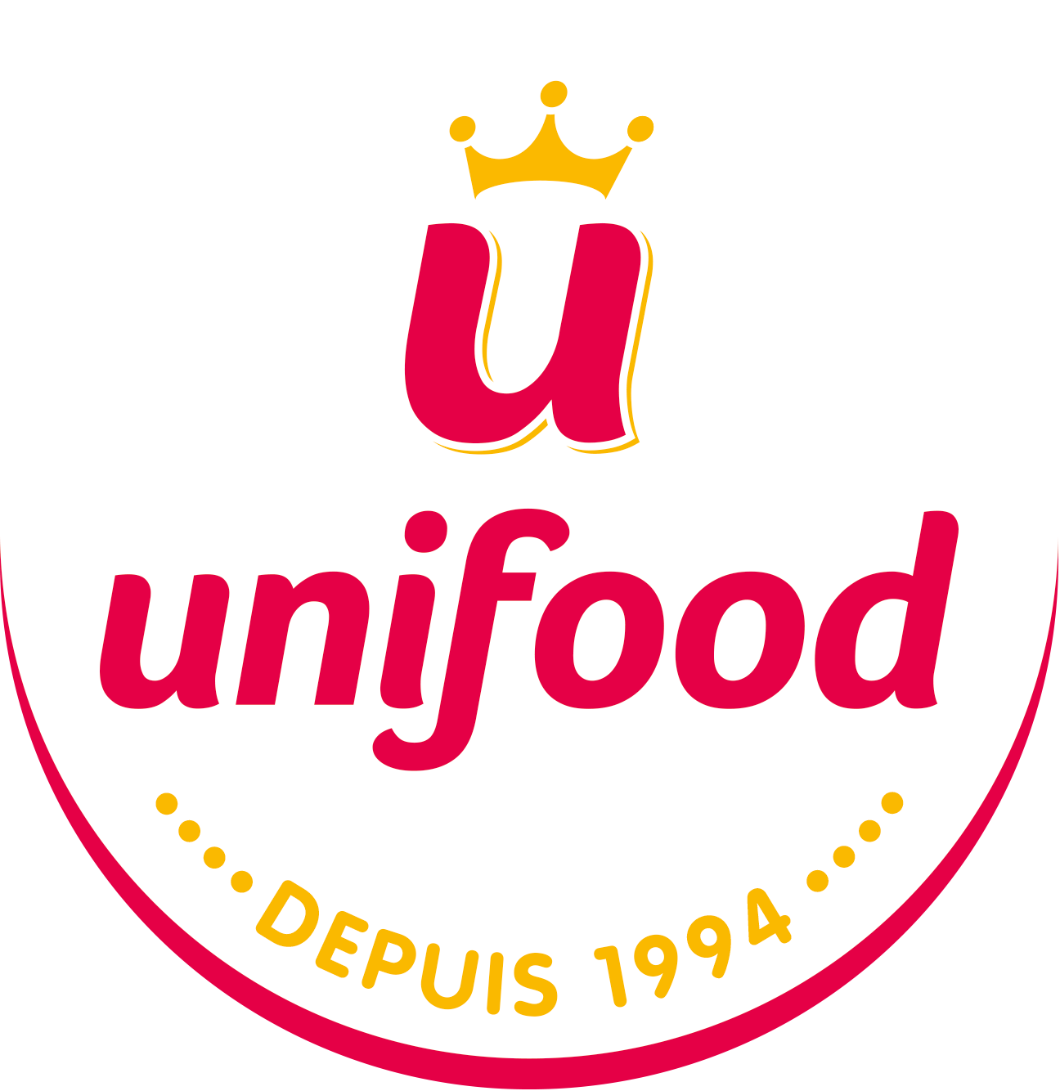
Couleur | Code | Usage
Framboise | #E50046 | principale, logo Unifood
Jaune or | #FAB900 | principale, couronne
Encre | #2B1B22 | texte (proposée)
Orange | #F07E26 | gamme (site)
Violet | #A4539B | gamme (site)
Vert | #67B32E | gamme (site)
Bleu ciel | #61C3D9 | gamme (site)
Bordeaux | #B30A3D | gamme (site)

Polices de travail | Baloo 2 (titres), Nunito (texte) | polices officielles non fournies
Planche logo et couleurs
Dossier des visuels

